Cover
Inventory - Stock out

Detail Design

Version 1.0

2014-09-28
noname

Functional Specs
Functional Specs |  |  |  | Email Marketing |  | Created | 2014/09/28 HungDV
 |  |  |  |  | Summary | Updated

 | 1. Introduction
 |  | Tài liệu này là đặc tả chức năng xuất kho của hệ thống Mua Bán giao Nhận(MBGN)

 | 2. Requirment
 |  | Chức năng xuất kho bao gồm:
 |  |  | - Xuất kho từ hệ thống đặt hàng khi phát sinh đơn hàng order qua giao diện fontend
 |  |  | - Xuất kho trực tiếp cho KH

 |  | Sau đây là Sequence Diagram của Xuất kho trực tiếp cho KH
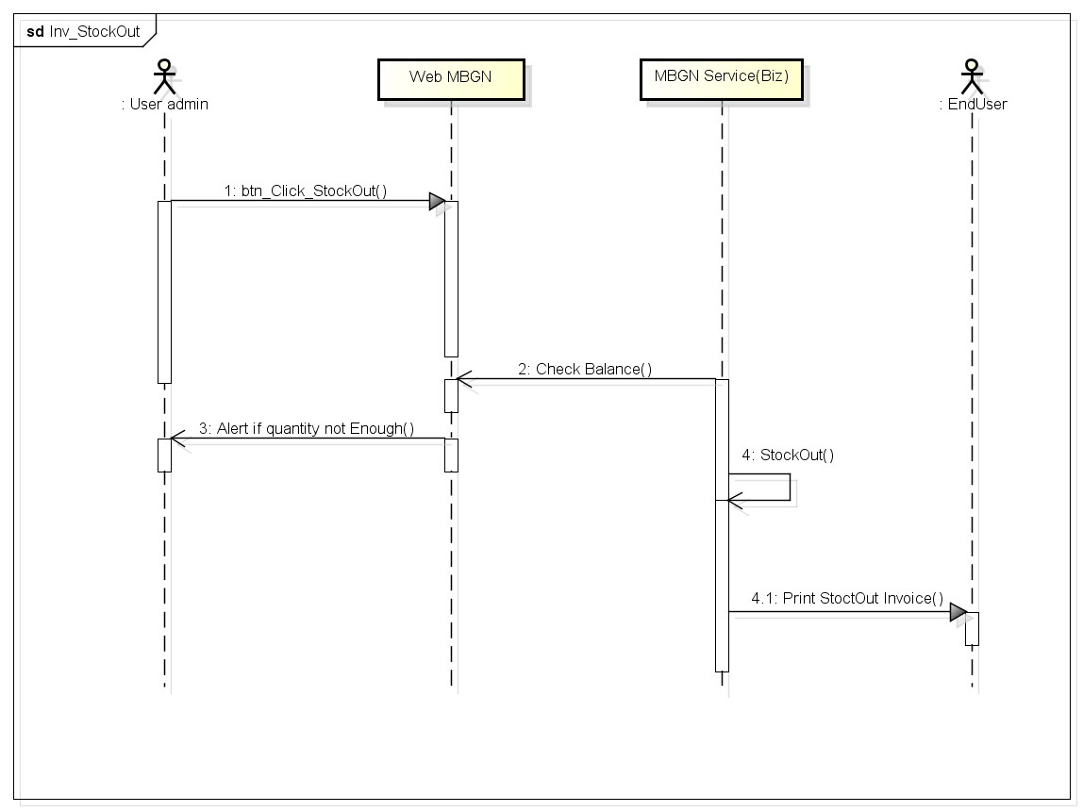

 | 3. Detail Requirment
 | 3.1 Quản lý phiếu xuất kho
 |  | Chức năng cho phép quản lý danh sách phiếu xuất kho, có các chức năng chính như: tìm kiếm, tạo mới phiếu xuất

 | 3.2 Xuất kho
 |  | Step 1: nhập số serial(barcode) sản phẩm để kiểm tra thông tin sản phẩm trong kho
 |  |  | - Chọn sản phẩm còn trong kho, nhập các thông tin xuất như: số lượng, giá xuất\
 |  |  | - Click button "Thêm danh sách" để thêm 1 sản phẩm vào phiếu xuất
 |  |  | - Lặp lại các bước trên cho đến khi nhập đủ sản phẩm xuất
 |  | Step 2: Kiểm tra lại phiếu xuất và click lưu phiếu xuất

 | 4. Follow Màn hình

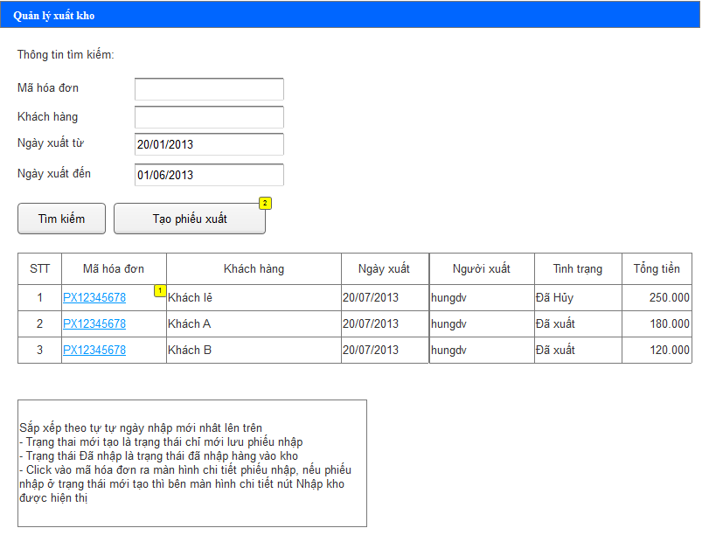

 |  | Click button "Tạo phiếu xuất" để chuyển sang màn hình tạo phiếu xuất kho

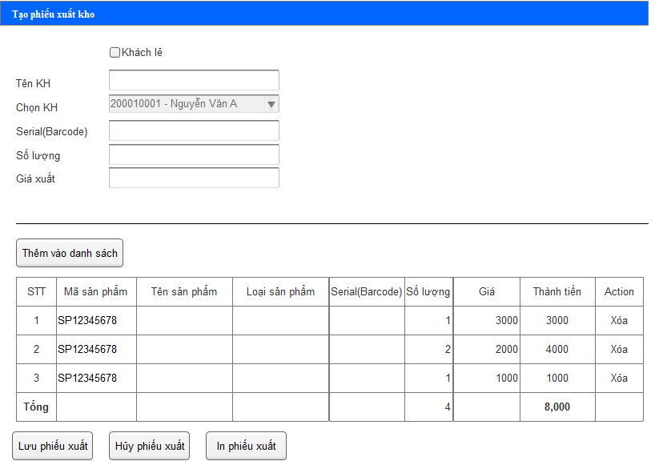

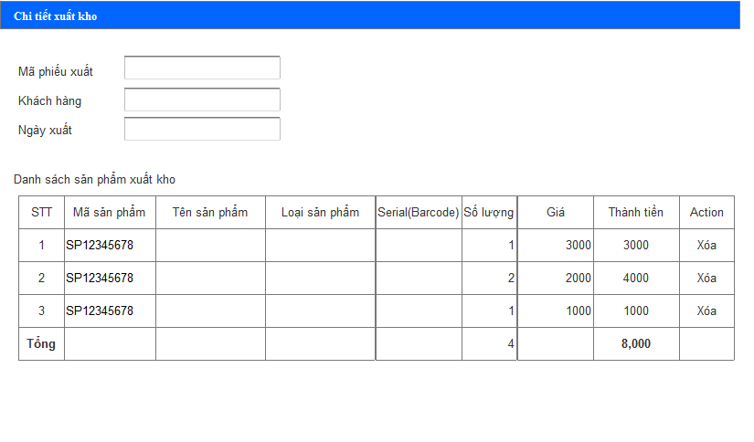

 |  | Click button "Kiểm tra" để kiểm tra thông tin sản phẩm trong kho
 |  | Click button "Lưu phiếu xuất" để lưu lại phiếu xuất kho

 | 5. Database
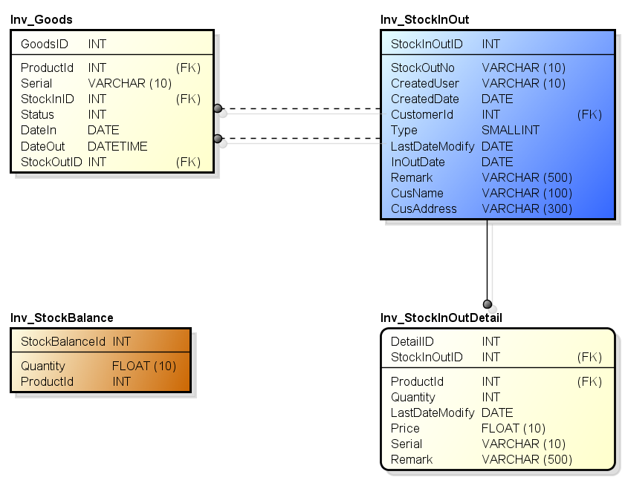

 | 6. related documents

